Solicitud gráfica
 | Área: | Matemáticas |  |  | Fecha:
 | Grado: | 6
 | Título del tema: | El proceso de la medición |  |  | ¿Cuaderno de estudio o recurso? | Recurso
 | Editor: |  |  |  | Motor del recurso | M5A

 | Código guión o recurso: | MA_06_13_CO_REC30 | ← Para determinar este código, visite la hoja de Ayuda
 |  |  |  |  | ESPECIFICACIÓN DE ARCHIVOS A ENTREGAR
Núm. | Archivo Shutterstock o ruta en web | Imagen para: | Tipo | Ubicación de la imagen en el recurso M5A | Nombre imagen SMALL | Tamaño imagen SMALL | Nombre imagen ZOOM | Tamaño imagen ZOOM | Descripción | Observaciones
IMG01 | 136772138 | Recurso M5A | Ilustración | Contenido | MA_06_13_CO_REC30_IMG01n.png | 286 x 286 px | MA_06_13_CO_REC30_IMG01a.png | 500 x 500 px | reloj, pregunta 1 | NINGUNA
IMG02 | 329612222 | Recurso M5A | Ilustración | Contenido | MA_06_13_CO_REC30_IMG02n.png | 286 x 286 px | MA_06_13_CO_REC30_IMG02a.png | 500 x 500 px | pared y piso, pregunta 2 | NINGUNA
IMG03 | 101466712 | Recurso M5A | Ilustración | Contenido | MA_06_13_CO_REC30_IMG03n.png | 286 x 286 px | MA_06_13_CO_REC30_IMG03a.png | 500 x 500 px | casa, pregunta 3 | NINGUNA
IMG04 | 139956097 | Recurso M5A | Ilustración | Contenido | MA_06_13_CO_REC30_IMG04n.png | 286 x 286 px | MA_06_13_CO_REC30_IMG04a.png | 500 x 500 px | balanza con piedras, se debe modificar la posición de las piedras y con medidas específicas, pregunta 4 | 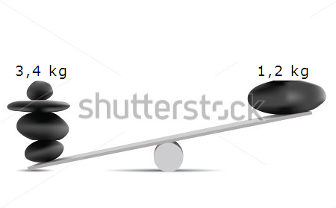
IMG05 | 147488135 | Recurso M5A | Ilustración | Contenido | MA_06_13_CO_REC30_IMG05n.png | 286 x 286 px | MA_06_13_CO_REC30_IMG05a.png | 500 x 500 px | balanza figuras triangulares y con medidas específicas, pregunta 5 | 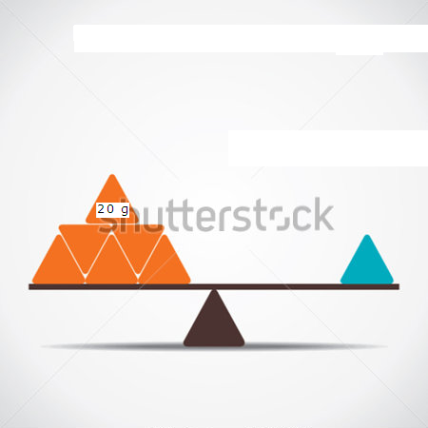
IMG06 | 76387432 | Recurso M5A | Ilustración | Contenido | MA_06_13_CO_REC30_IMG06n.png | 286 x 286 px | MA_06_13_CO_REC30_IMG06a.png | 500 x 500 px | balanza con esferas y con medidas específicas, pregunta 6 | 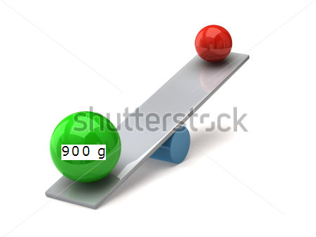
IMG07 | 311040647 | Recurso M5A | Ilustración | Contenido | MA_06_13_CO_REC30_IMG07n.png | 286 x 286 px | MA_06_13_CO_REC30_IMG07a.png | 500 x 500 px | termómetro automático, pregunta 7 | NINGUNA
IMG08 | 101705920 | Recurso M5A | Ilustración | Contenido | MA_06_13_CO_REC30_IMG08n.png | 286 x 286 px | MA_06_13_CO_REC30_IMG08a.png | 500 x 500 px | puerta, pregunta 8 | NINGUNA
IMG09 | 323870441 | Recurso M5A | Ilustración | Contenido | MA_06_13_CO_REC30_IMG09n.png | 286 x 286 px | MA_06_13_CO_REC30_IMG09a.png | 500 x 500 px | caja cúbica con medidas específicas, pregunta 9 | 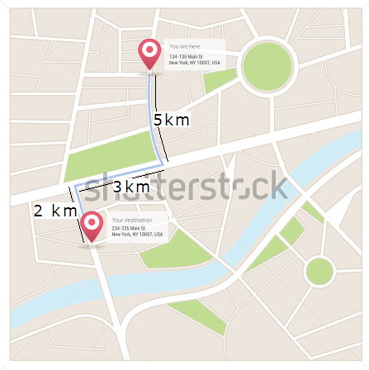
IMG10 | 95926168 | Recurso M5A | Ilustración | Contenido | MA_06_13_CO_REC30_IMG10n.png | 286 x 286 px | MA_06_13_CO_REC30_IMG10a.png | 500 x 500 px | niño con calor y niño con frio, pregunta 10 | NINGUNA

